Sheet1
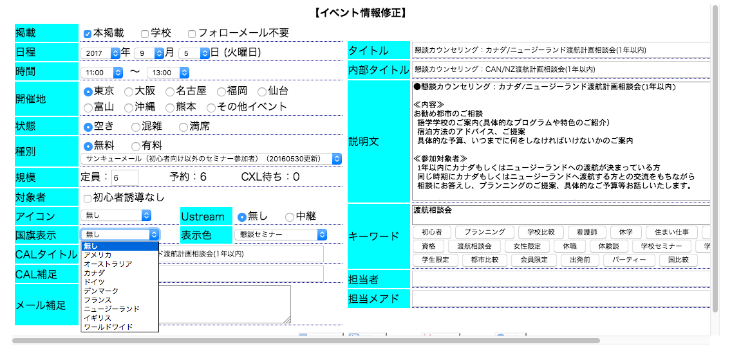

アイルランド
を追加してください。
Hãy thêm nước Ireland vào.

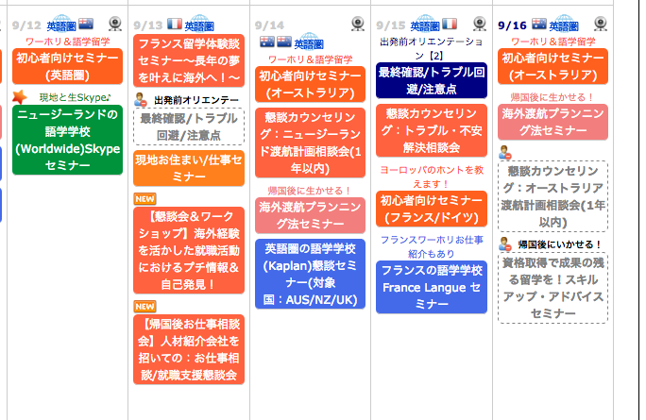
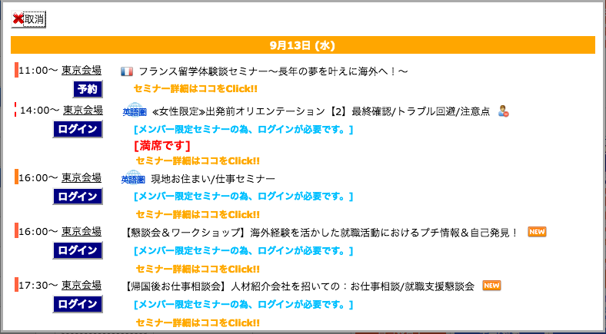

該当セミナーの場合、ここにアイルランドの国旗を表示してください
Trường hợp hội thảo áp dụng, xin hãy thể hiện Quốc kì của Ireland.

該当セミナーの場合、ここにアイルランドの国旗を表示してください
Trường hợp hội thảo áp dụng, xin hãy thể hiện Quốc kì của Ireland.
s

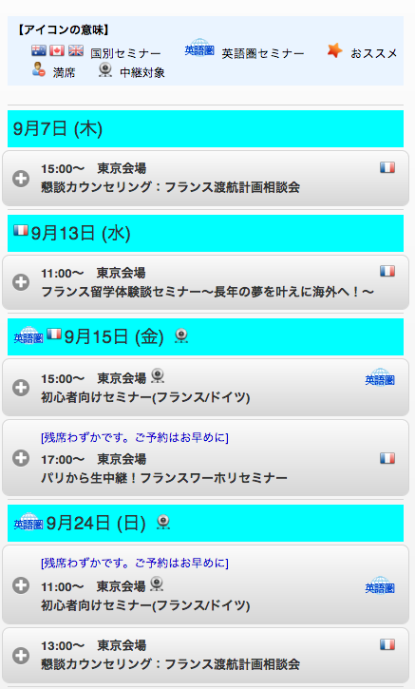

該当セミナーの場合、ここにアイルランドの国旗を表示してください

